Step1.Git-Backlog-Clone
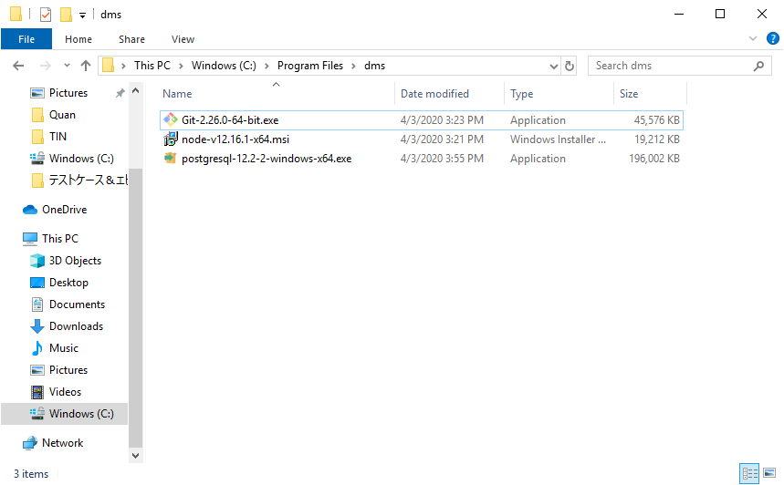

Việc cần làm đầu tiên là: cài Git (Nếu có thể thì hãy download version Git mới nhất)

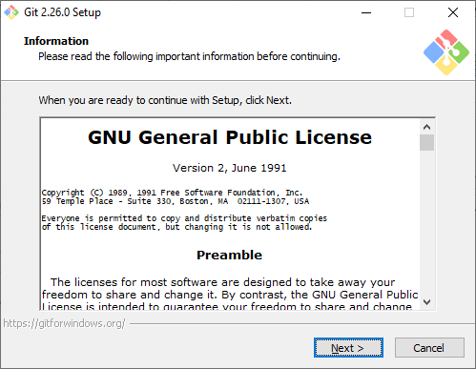

Cứ Next hết đi nhé

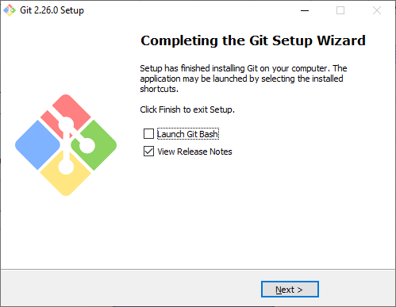

Sau khi setup xong Git, ta có thể clone Source từ Backlog về.
Truy cập vào đường dẫn dưới đây:
http://cube-vn.backlog.com/

Nhớ xin admin đăng ký cho tài khoản trước nhé

backlog sẽ chuyển đến trang đăng nhập nếu chưa đăng nhập

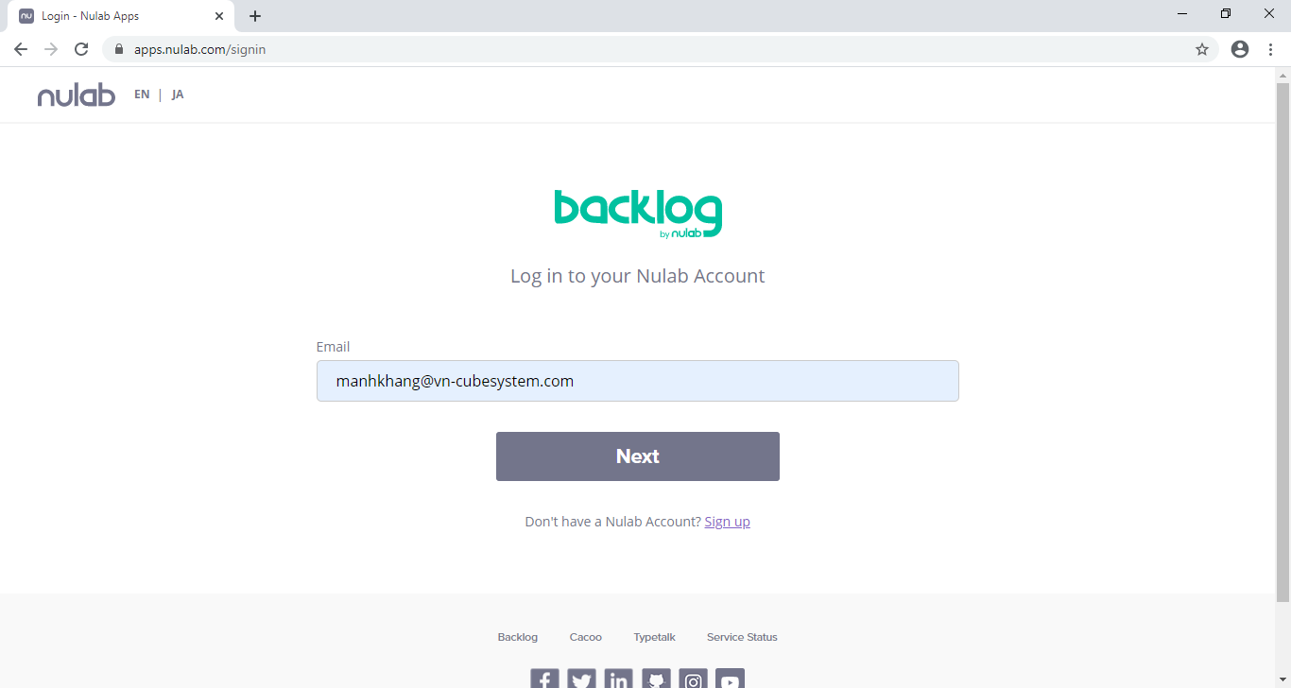

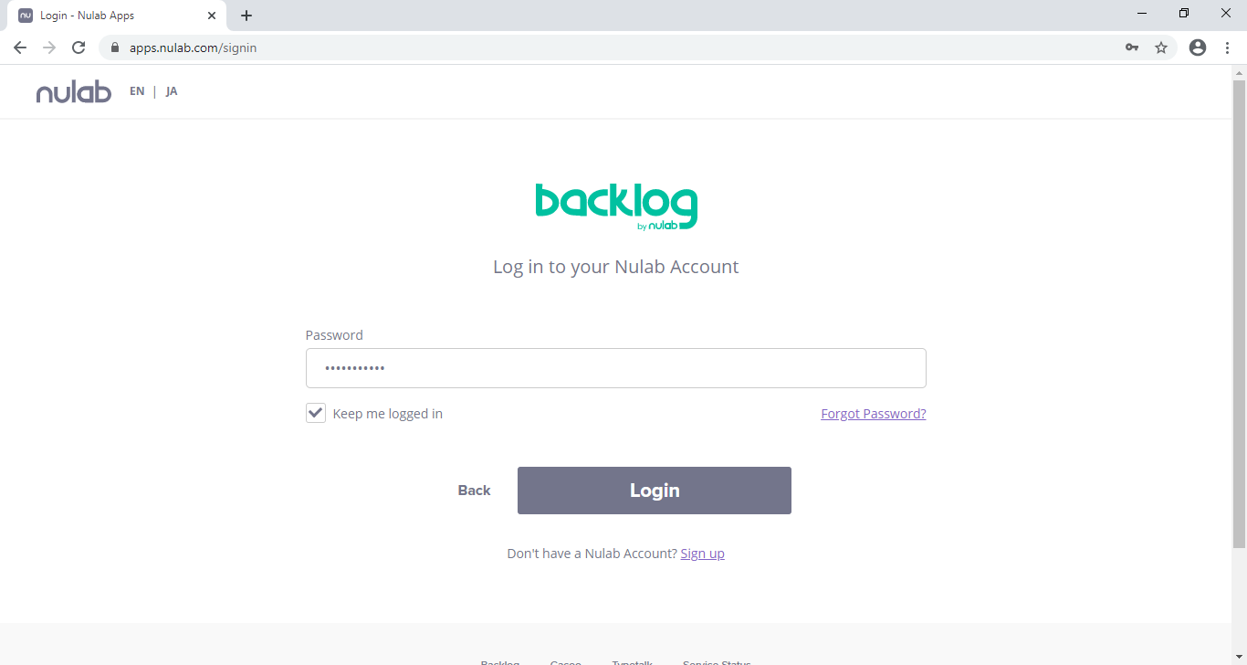

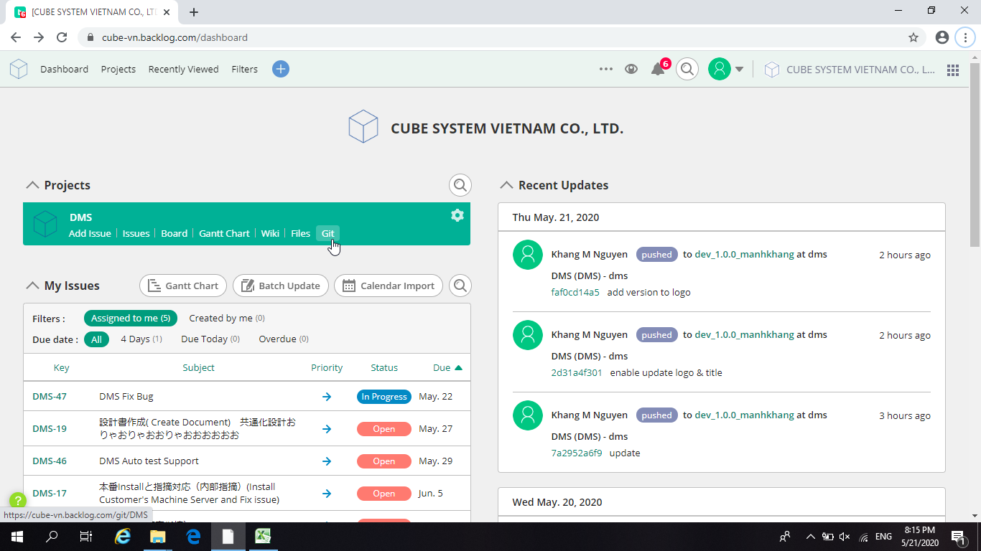

Nhấn vào đây để đi thẳng tới màn hình lấy link

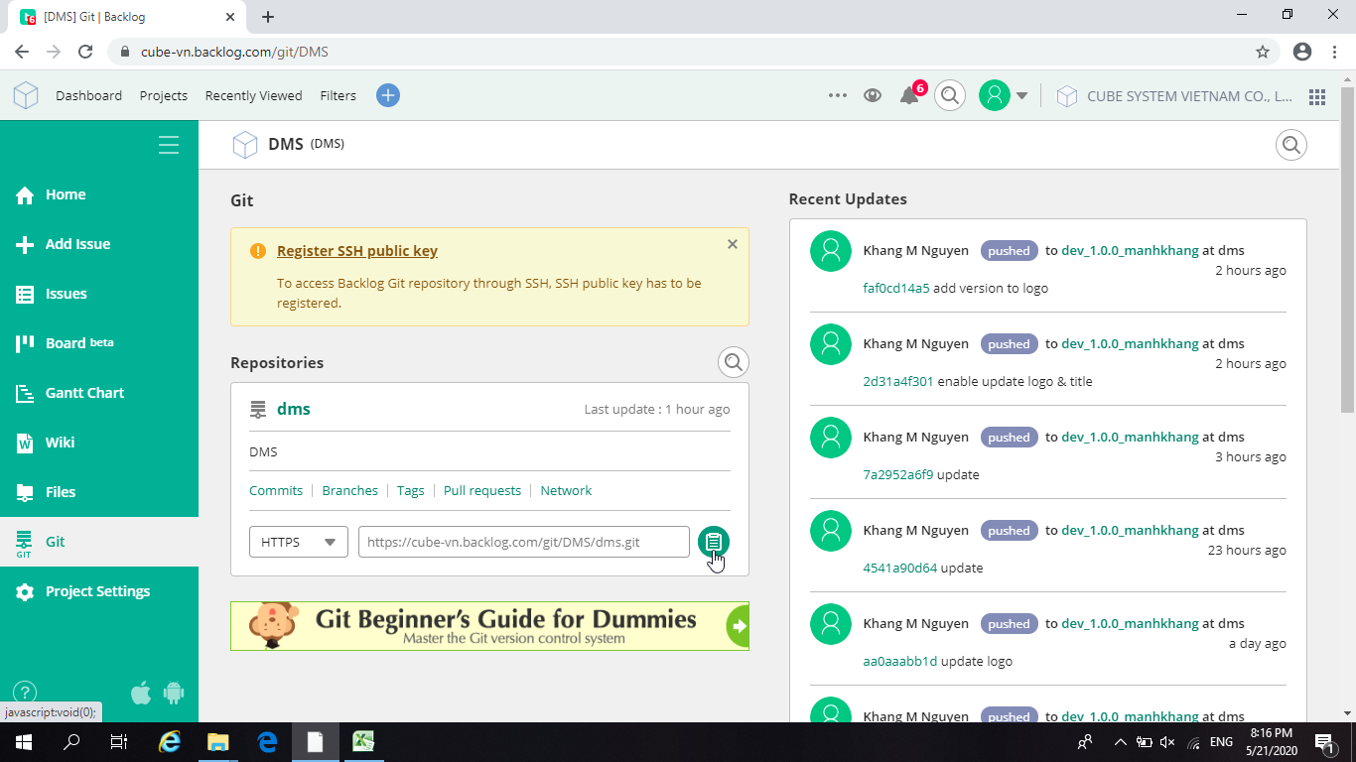

Copy link này về

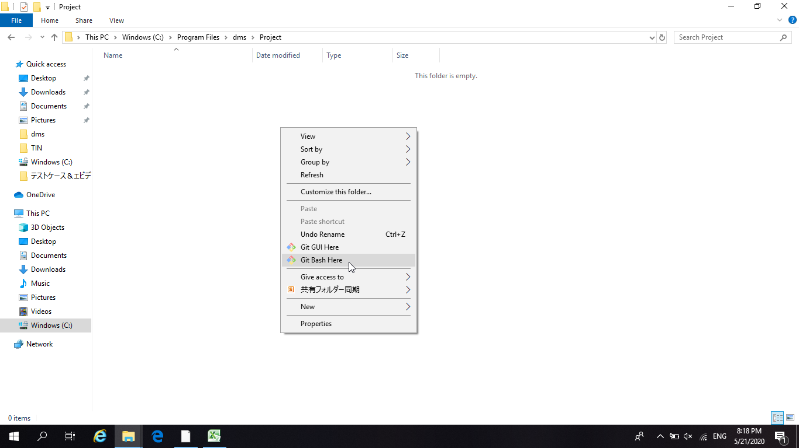

Tại thư mục chỉ định:
Chuột phải > Git Bash Here

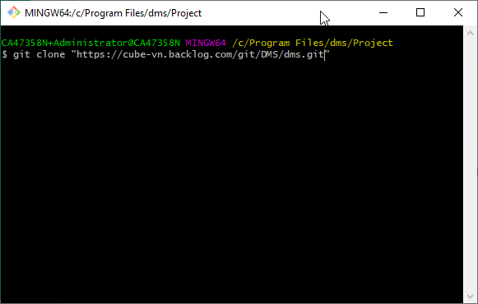
git clone "<link vừa được copy>"

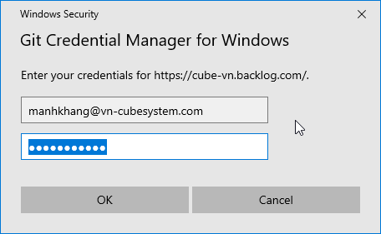

Nếu clone lần đầu sẽ cần phải đăng nhập

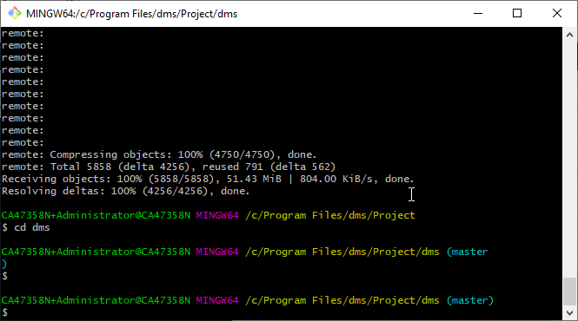

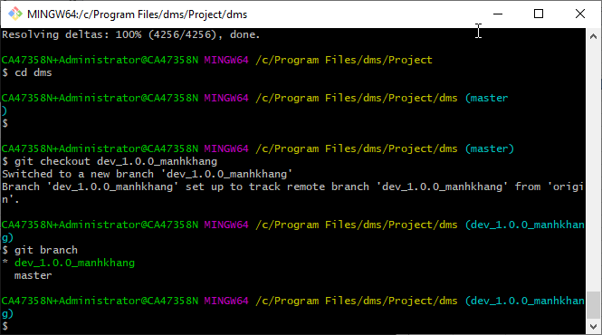

Nhờ anh quản trị tạo cho 1 nhánh trên git, rồi checkout nhánh đó mà code nha

Step2 .Setup-Node,Angular
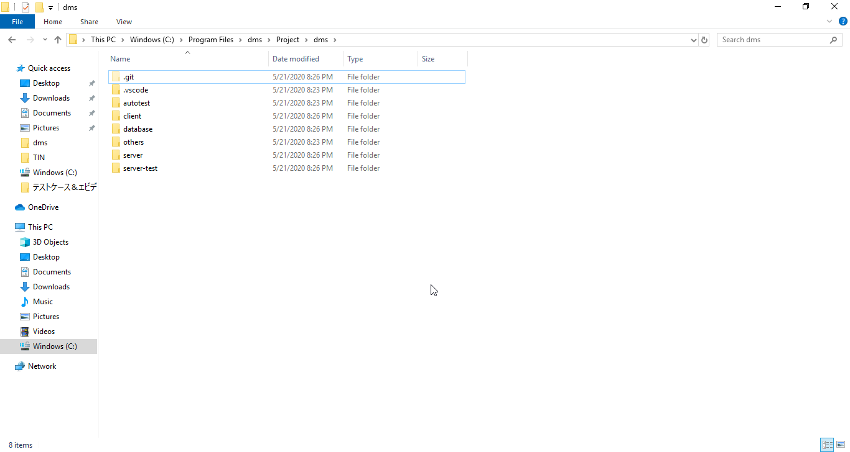

Dự án này sử dụng:
Nodejs làm Server
Angular làm client
Nên công việc tiếp theo là cài Nodejs

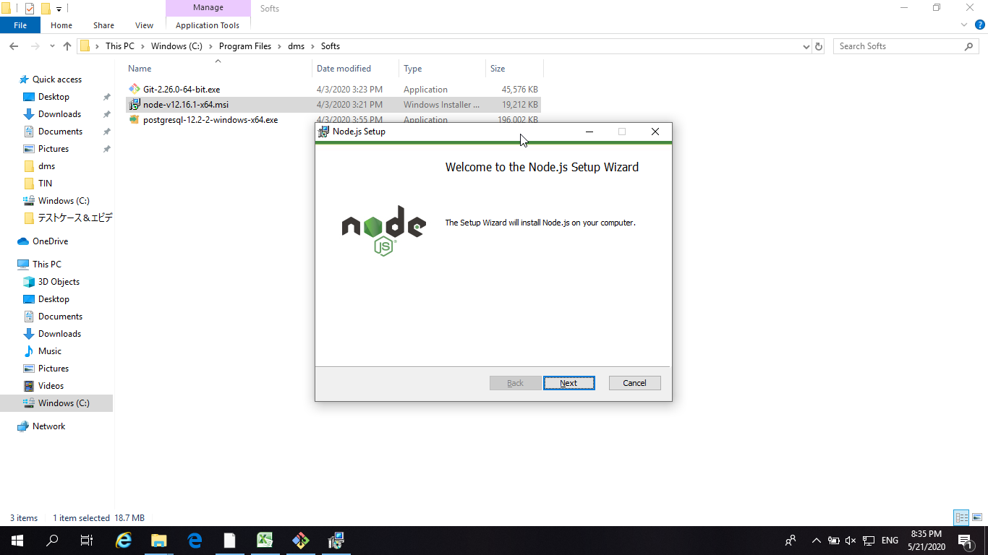

Dms sử dụng:
Nodejs v.12.16.1
Angular 9

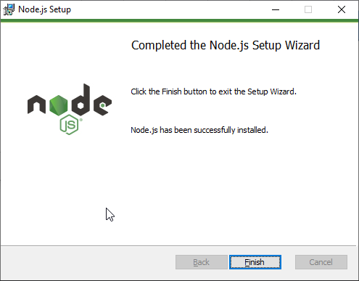

Tiếp tục install Angular, tham khảo đường dẫn sau để tìm hiểu về Angular:
https://angular.io/guide/setup-local

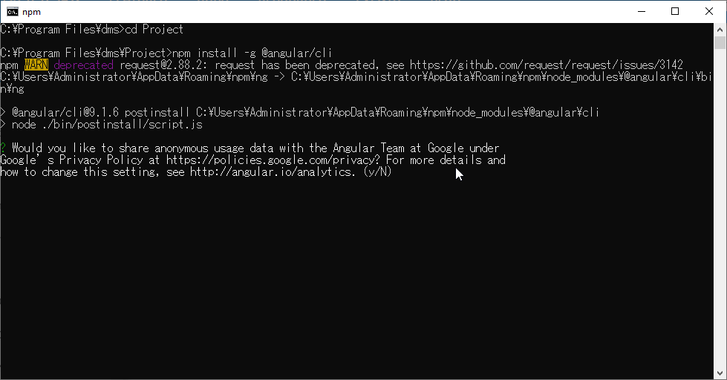

Nhấn Y nha

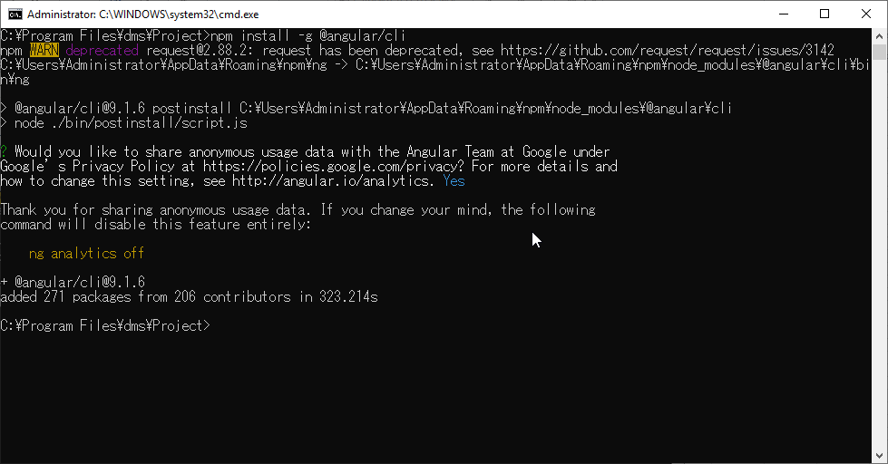

Done

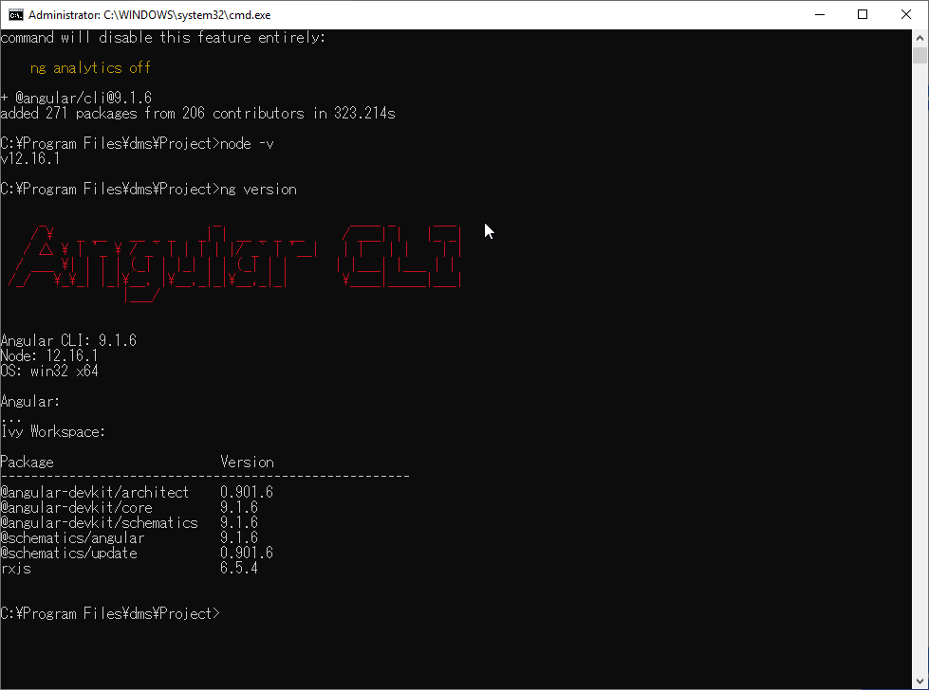

Dms sử dụng:
Nodejs v.12.16.1
Angular 9
Dms sử dụng:
Nodejs v.12.16.1
Angular 9

Client | Server

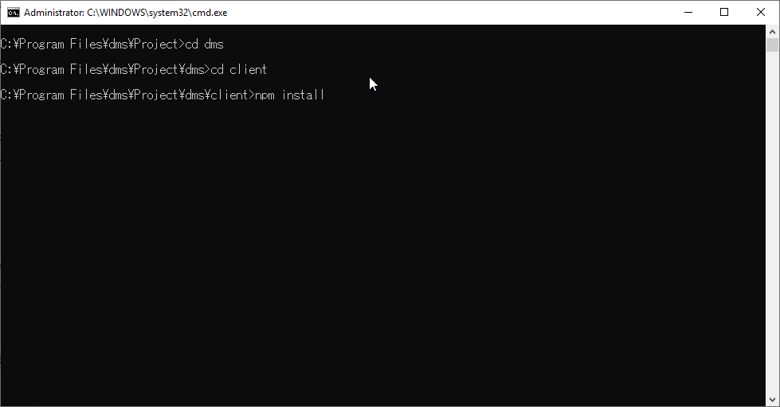
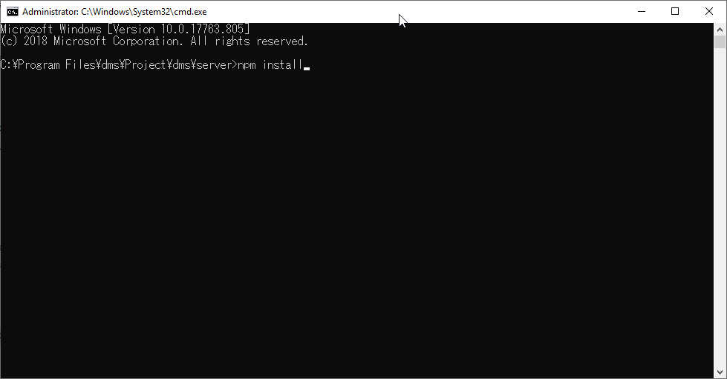

Tại thư mục client và server, gõ lệnh
npm install
Tại thư mục client và server, gõ lệnh
npm install

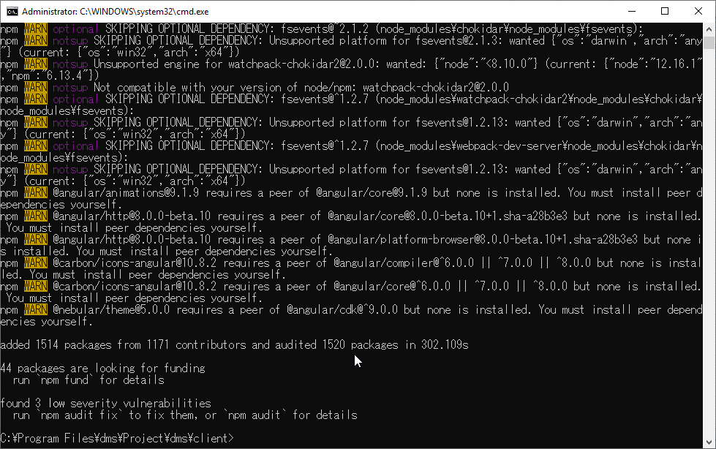
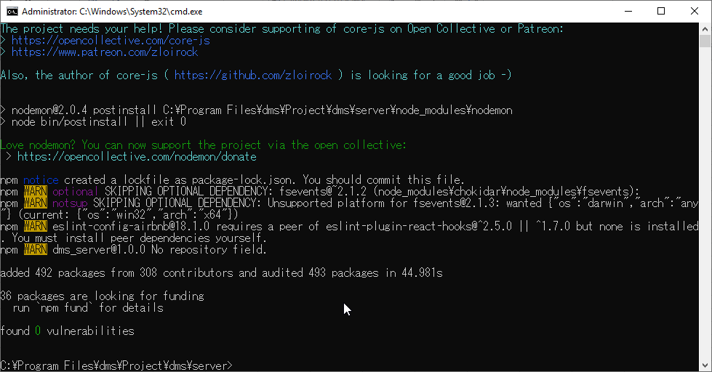

DONE
server sẽ cần cài thêm nodemon nữa:
npm install -g nodemon

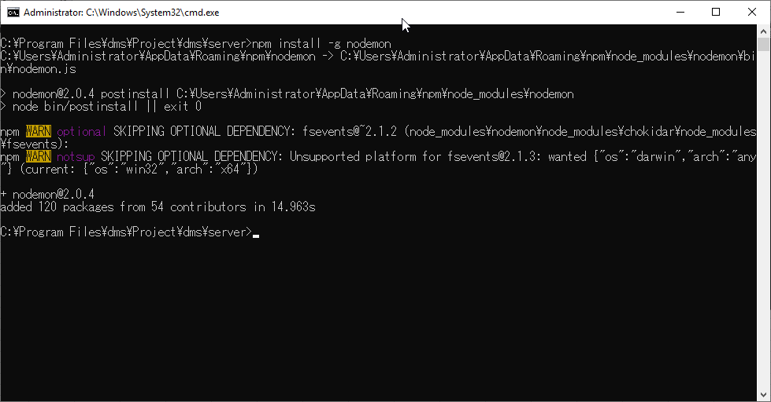

DONE

Step3 Setup Database Posgres
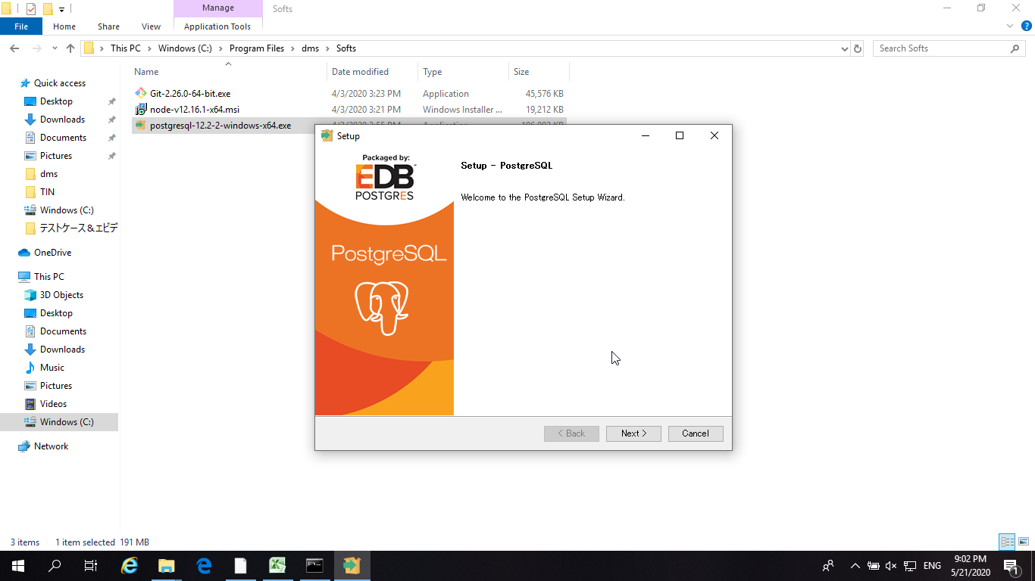

Postgres sử dụng version 12

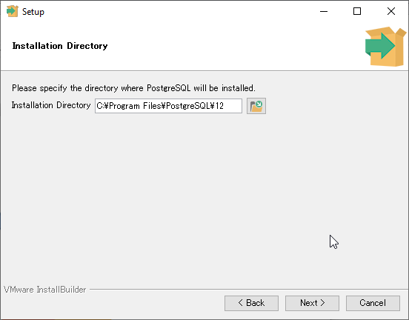

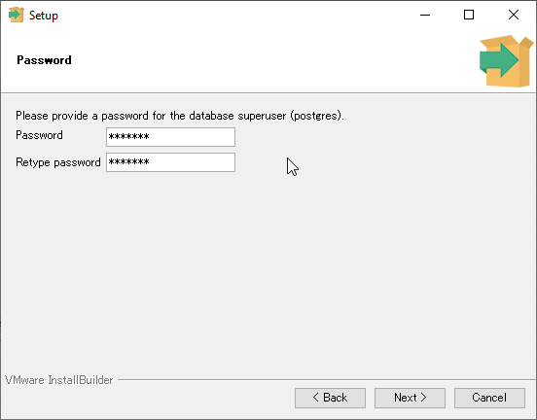
Nhớ lưu lại Password ở đâu đó cho đỡ quên

Password:
Csv0202

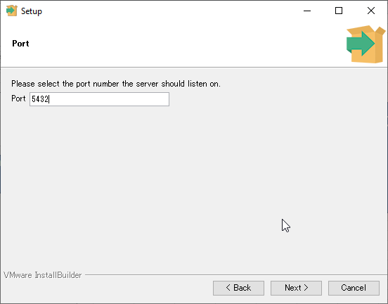

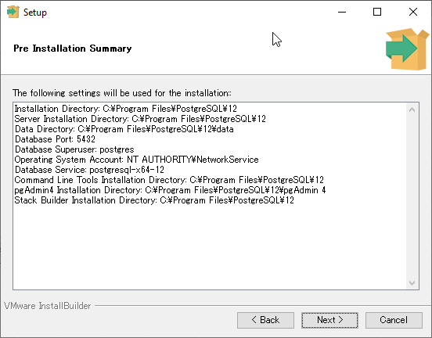

Tất cả các hình chụp trên đây đều chứa những thông tin rất quan trọng, khuyến khích các bạn chụp lại bước cài đặt như trên để đỡ quên

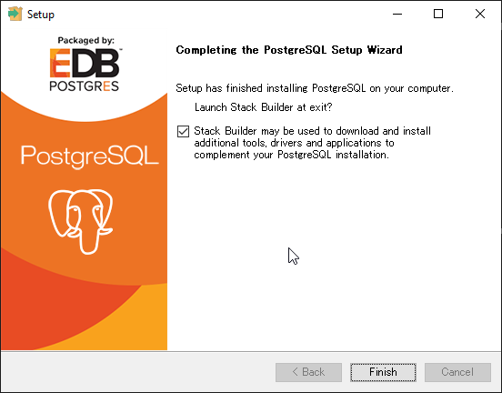

Sau khi bấm finish, bạn có thể bỏ qua Setup Stack Builder

Sau khi Setup Postgres xong, truy cập vào thư mục others/backup trong dms

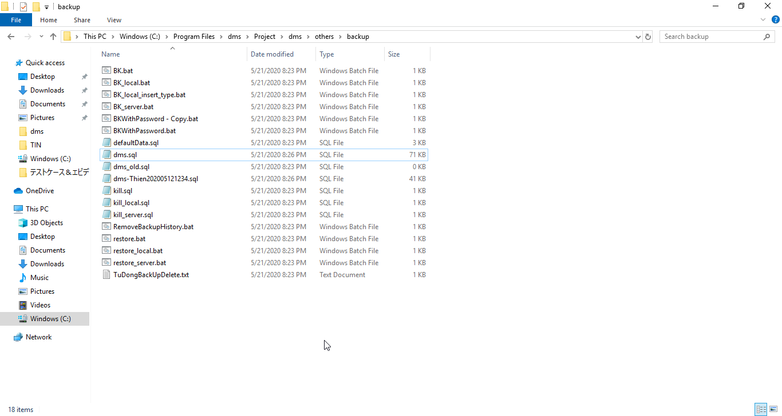

Mở file BK_local.bat và restore_local.bat để kiểm tra

Tại BK_local.bat:
- Kiểm tra đường dẫn tới thư mục bin của Postgres đã giống với trong máy chưa?
- Port của postgres có giống chưa?
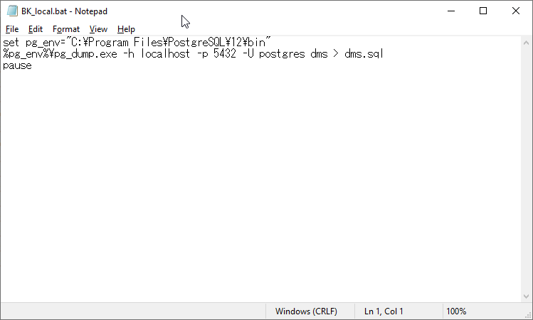

Tại restore_local.bat:
- Kiểm tra đường dẫn tới thư mục bin của Postgres đã giống với trong máy chưa?
- Port của postgres có giống chưa?
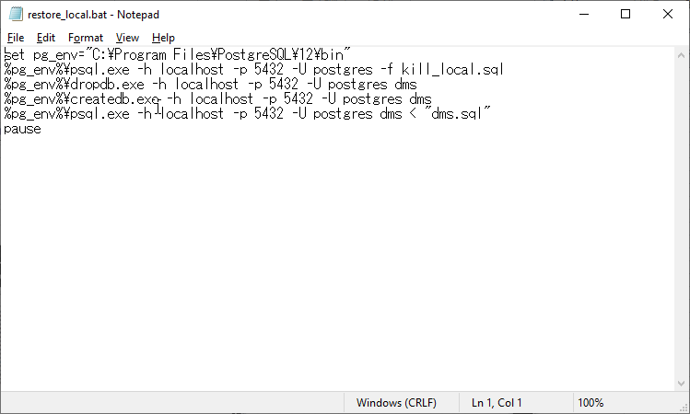

Trên đây là 2 file để backup và restore database. Trong thư mục này, file dms.sql là 1 version của database (có thể chứa cả dữ liệu)
Người mới, sau khi clone source từ Backlog về, sử dụng file restore_local.bat để tạo database cho máy mình

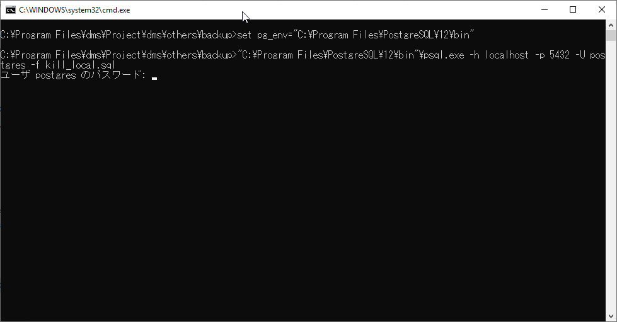

Nhập password đã được tạo lúc cài đặt Postgres
Rồi Enter, và cứ tiếp tục như thế

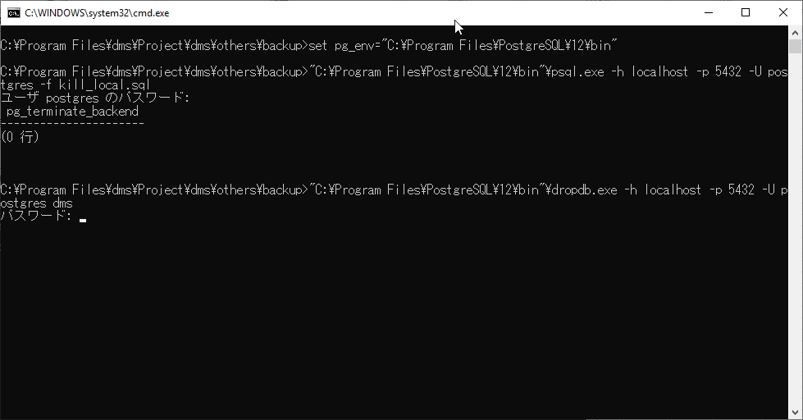

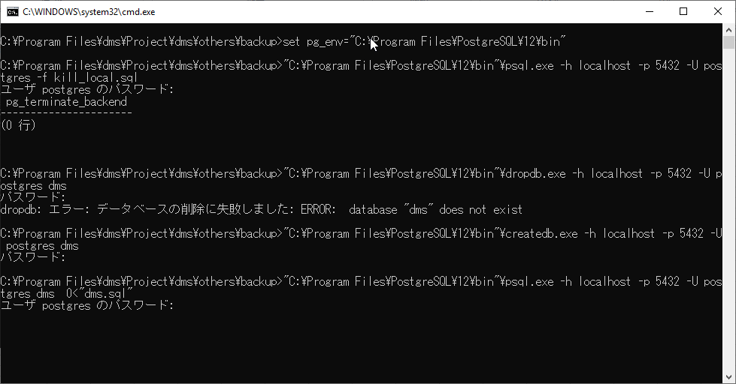

Máy mới chưa có database sẽ gặp thông báo này, Không phải lo, cứ tiếp tục



Đã tạo xong Database

Step4 Run Project
Client |  | Server

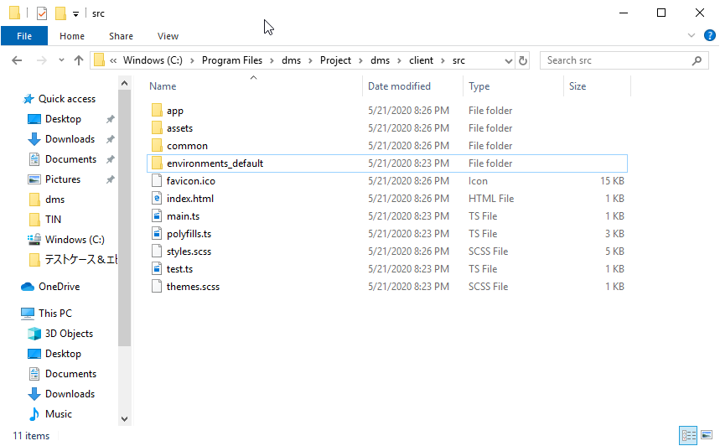
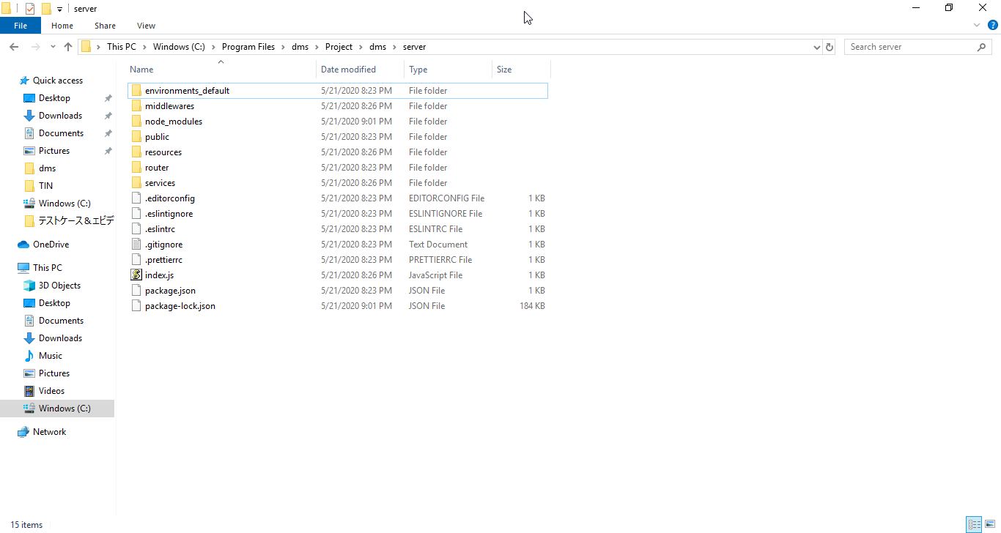

Copy paste thư mục environments_default, rồi đổi tên file Copy thành environments (đừng sửa thư mục environments_default)
Copy paste thư mục environments_default, rồi đổi tên file Copy thành environments (đừng sửa thư mục environments_default)

Copy paste thư mục environments_default, rồi đổi tên file Copy thành environments (đừng sửa thư mục environments_default)
Copy paste thư mục environments_default, rồi đổi tên file Copy thành environments (đừng sửa thư mục environments_default)

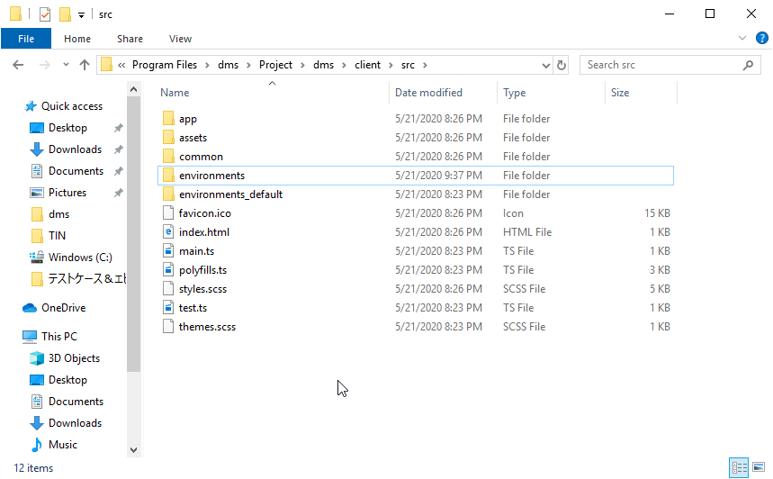
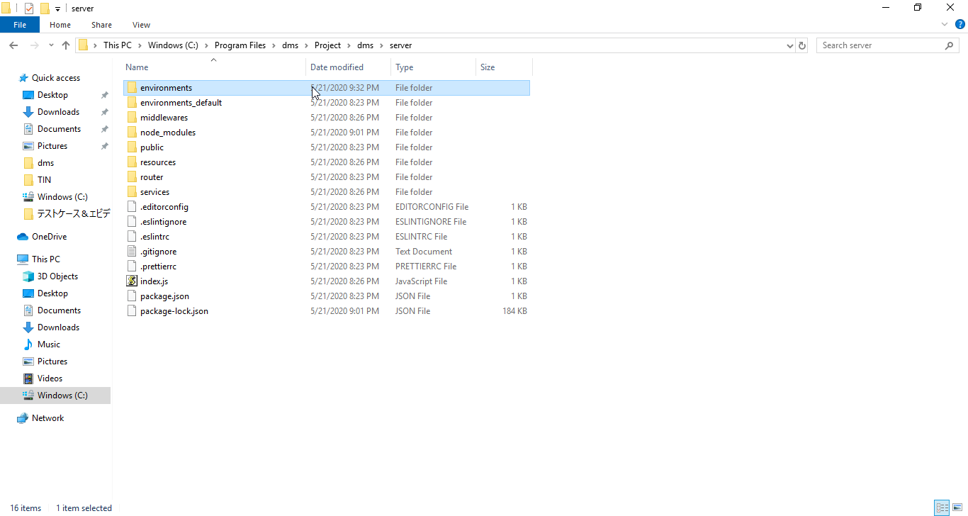

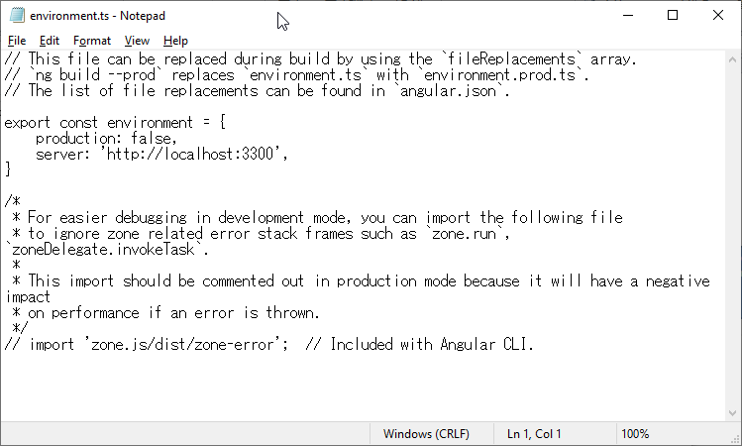

Phải đảm bảo 2 port này phải giống nhau, để client và server có thể giao tiếp

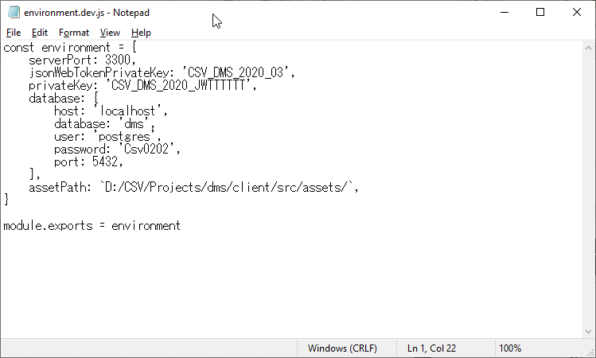

Khuyến khích sửa thành IP máy, để sau này có thể cho các máy khác truy cập với mục đích TEST
Khuyến khích sửa thành IP máy, để sau này có thể cho các máy khác truy cập với mục đích TEST hoặc DEMO

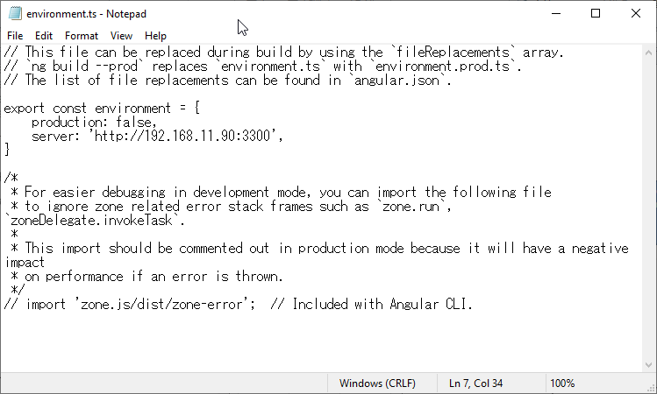

Sau khi setup các thông số trong environments xong, tại mỗi thư mục client và server, ta chạy câu lệnh sau:

Client: | ng serve |  | Server : | nodemon index.js
Port mặc định của Angular là 4200, nên --port 4200 có thể bỏ

--host 0.0.0.0 để public web của máy cho các máy khác cùng mạng có thể truy cập với mục đích TEST hoặc DEMO

Chạy Server trên máy local thành công
Chạy Client trên máy local thành công

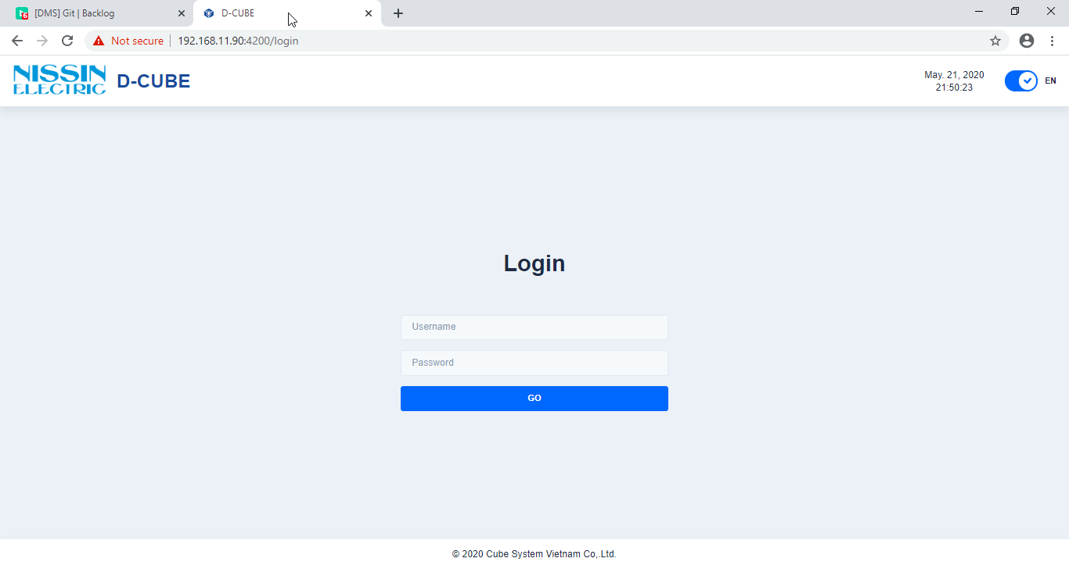

Dùng username và password sau:
admin
123456

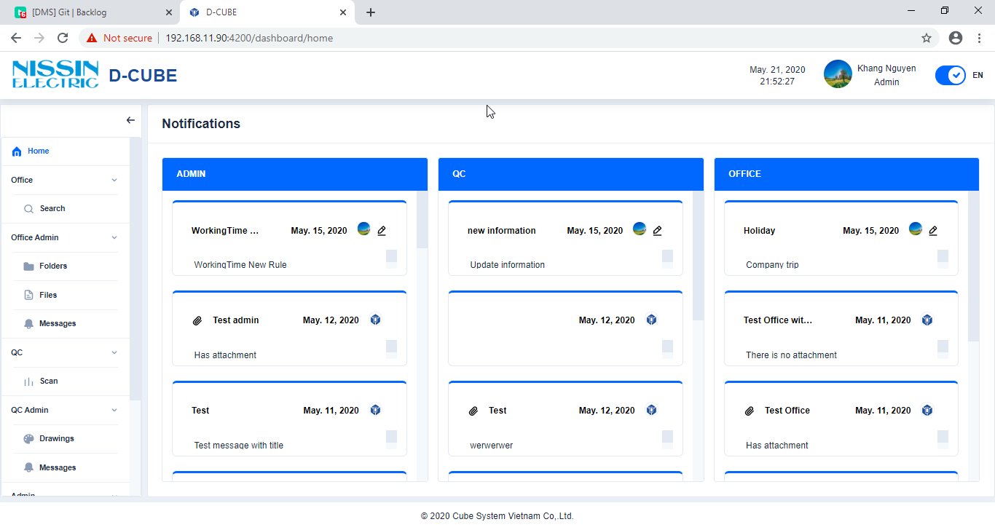

ĐĂNG NHẬP THÀNH CÔNG,
Source chạy ngon lành.
Hình chỉ mang tính chất minh họa

